工事内容打合せ確認書
工事内容打合せ確認書(当社控)
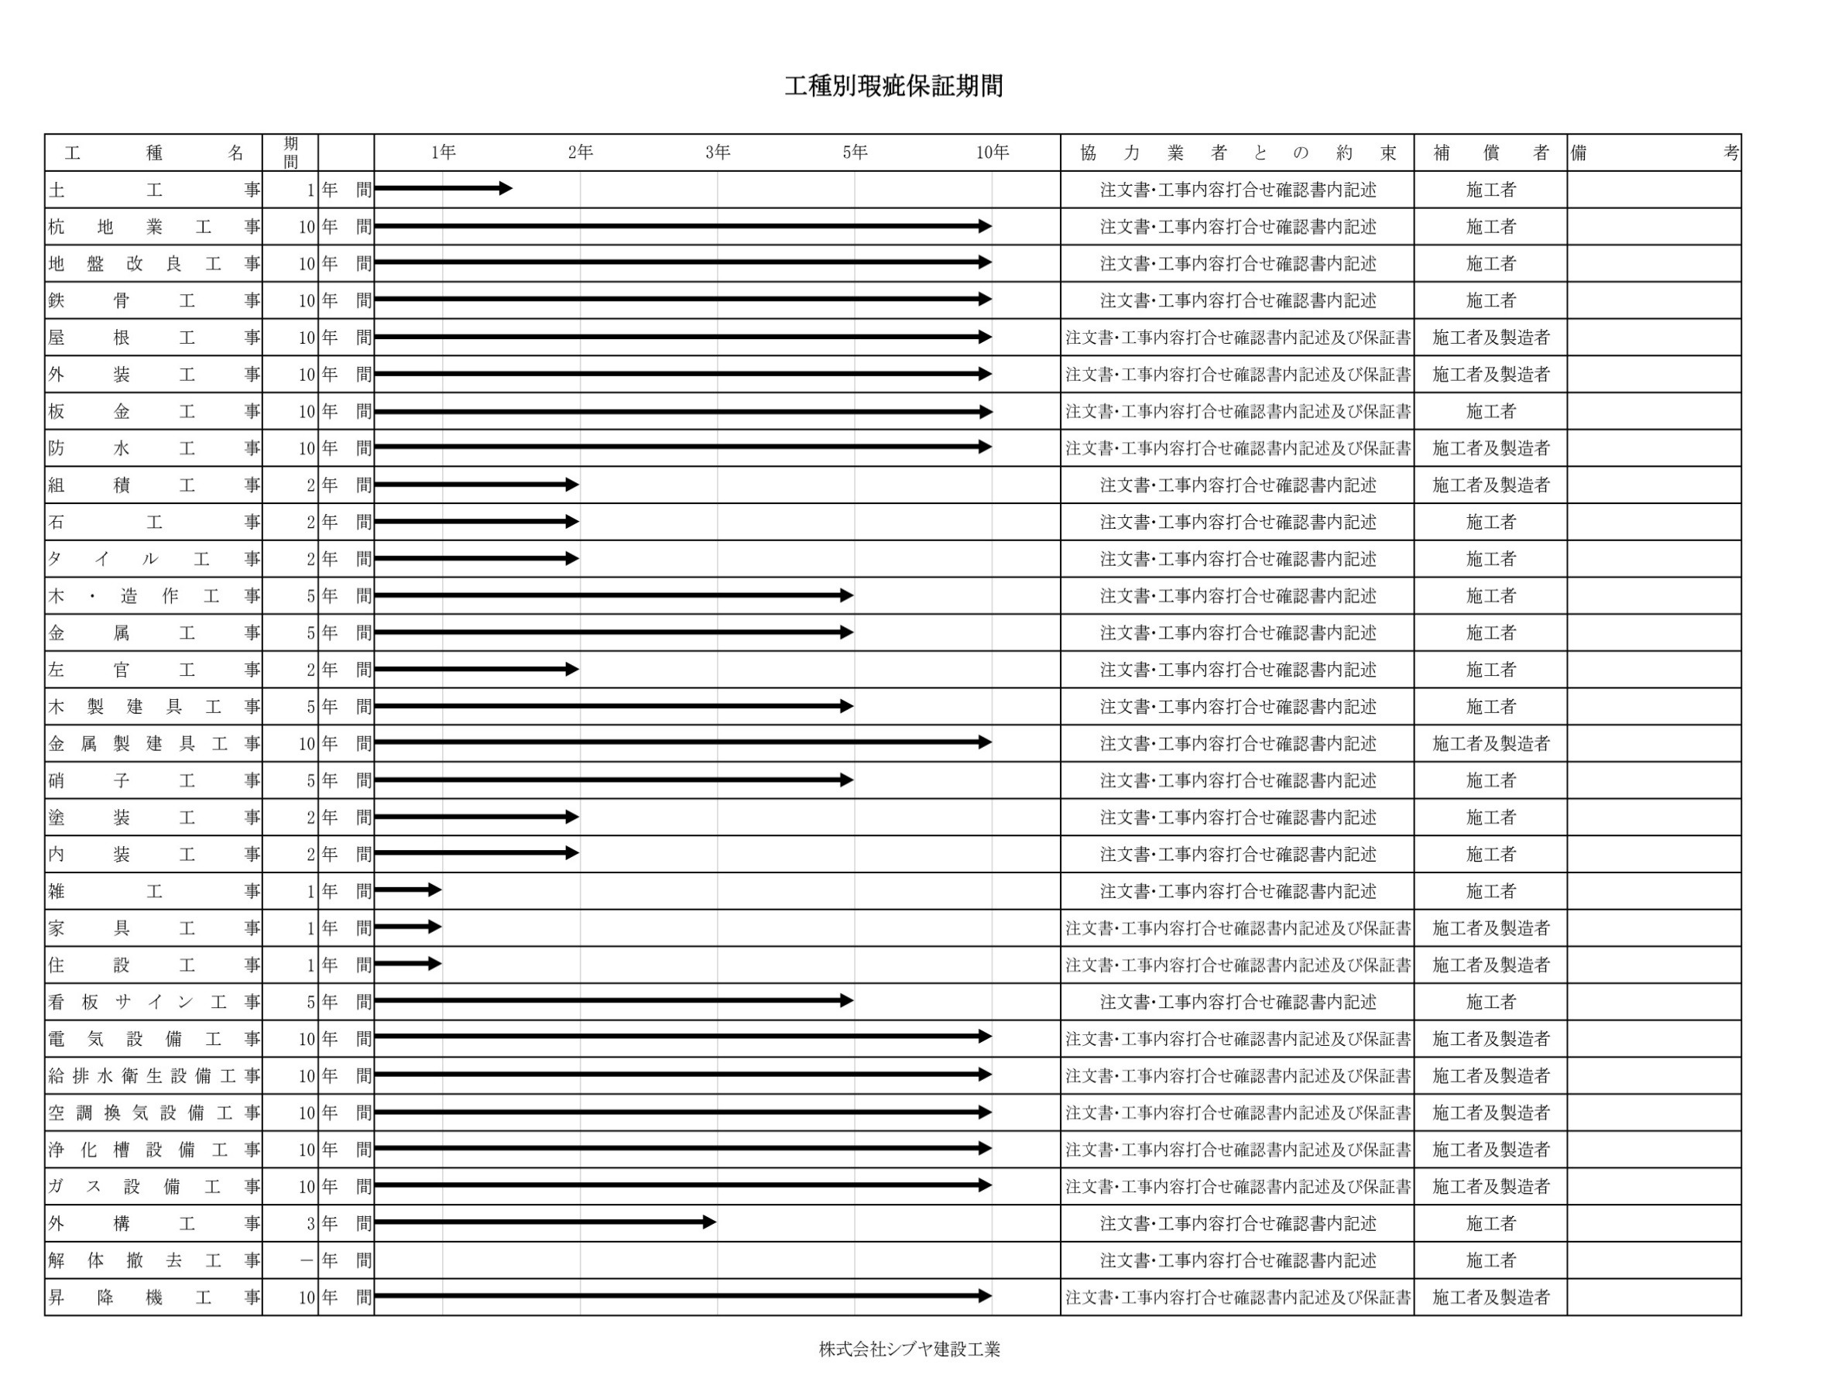
様式-（QC-0417-05） |  |  |  |  |  |  |  |  |  |  |  |  |  |  |  |  |  |  |  | Rev.7
 |  |  |  |  |  |  |  |  |  |  |  |  |  |  |  |  |  |  |  | 現場コード
 |  |  |  |  |  |  |  |  |  |  |  |  |  |  |  |  |  |  |  | 令和 |  |  | 年 |  | 月 |  | 日
 |  |  |  | 御 中
 |  |  |  |  |  |  |  |  |  |  |  |  |  |  |  |  |  |  |  |  |  | 社 長 |  |  | 担当者
2枚目の金額も連動しているか再チェック□
下記の通り打合せしたことを確認いたします。
工事内容打合せ確認書が届き次第発注願います。
金 額 | 0 |  |  | 円也 | 内消費税額 |  |  | 0 |  |  | 円也
 |  |  |  |  |  |  |  |  |  |  |  |  |  |  | 〒010-0802 秋田市外旭川字三後田266-1
 |  |  |  |  |  |  |  |  |  |  |  |  |  |  |  | 株式会社 シブヤ建設工業
工 事 名 |  |  |  |  |  |  |  |  |  |  |  |  |  |  |  | 代表取締役 渋谷 守寿
 |  |  |  |  |  |  |  |  |  |  |  |  |  |  | TEL 018-868-0655 FAX 018-868-0659

名 称 |  |  |  | 数 量 |  | 単 位 | 単 価 |  |  | 金 額 |  | 工事場所
解体工事 |  |  |  | 1 |  | 式
 |  |  |  |  |  |  |  |  |  | 0 |  | 工 期
 |  |  |  |  |  |  |  |  |  | 0 |  | 令和 |  | 年 |  | 月 |  | 日 | ～ | 令和 |  |  | 年 |  | 月 |  | 日
 |  |  |  |  |  |  |  |  |  | 0 |  | 支払条件
 |  |  |  |  |  |  |  |  |  | 0 |  | 毎月末日締め末日必着、翌月末日支払い
 |  |  |  |  |  |  |  |  |  | 0
 |  |  |  |  |  |  |  |  |  | 0 |  | <備 考>
消費税 |  |  |  | 10 |  | ％ |  |  |  | 0 |  | 請負者は完成工事の瑕疵について |  |  |  |  |  |  |  |  | ヶ年補修又はその損害に
合 計 |  |  |  |  |  |  |  |  |  | 0 |  | ついての賠償の責を負うものとする
※社長印の無いものは無効とします。工事内容打合せ確認書は30万円（税別）以上～100万円（税別）未満のものに使用いたします。
〇下請負業者は､ｼﾌﾞﾔ→1次→2次までとする。(3次以降は事前報告の事) 〇下記の確認事項をチェックしてください｡(全てチェックが無い場合契約できません)(1次及び2次を含みます) □社会保険に加入している □従業員に年一回の健康診断を受診させている □作業に影響の出る疾患者は入場禁止する □健康が優れない作業員の入場を禁止する □請負部分の作業後の後片付･清掃･整理整頓を実施する
 |  |  |  |  |  |  |  |  |  |  |  |  |  |  |  |  |  |  |  |  |  |  | ＜総務保管＞

工事内容打合せ確認書
様式-（QC-0403-06） |  |  |  |  |  |  |  |  |  |  |  |  |  |  |  |  |  |  |  | Rev.7
 |  |  |  |  |  |  |  |  |  |  |  |  |  |  |  |  |  |  |  | 現場コード |  |  | 0
 |  |  |  |  |  |  |  |  |  |  |  |  |  |  |  |  |  |  |  | 令和 |  | 0 | 年 | 0 | 月 | 0 | 日
0 |  |  |  | 御 中
 |  |  |  |  |  |  |  |  |  |  |  |  |  |  |  |  |  |  |  |  |  | 社 長 |  |  | 担当者

下記の通り打合せしたことを確認いたします。
工事内容打合せ確認書が届き次第発注願います。
金 額 | 0 |  |  | 円也 | 内消費税額 |  |  | 0 |  |  | 円也
 |  |  |  |  |  |  |  |  |  |  |  |  |  |  | 〒010-0802 秋田市外旭川字三後田266-1
 |  |  |  |  |  |  |  |  |  |  |  |  |  |  |  | 株式会社 シブヤ建設工業
工 事 名 | 0 |  |  |  |  |  |  |  |  |  |  |  |  |  |  | 代表取締役 渋谷 守寿
 |  |  |  |  |  |  |  |  |  |  |  |  |  |  | TEL 018-868-0655 FAX 018-868-0659

名 称 |  |  |  | 数 量 |  | 単 位 | 単 価 |  |  | 金 額 |  | 工事場所
解体工事 |  |  |  | 1 |  | 式 | 0 |  |  | 0 |  | 0
0 |  |  |  | 0 |  | 0 | 0 |  |  | 0 |  | 工 期
0 |  |  |  | 0 |  | 0 | 0 |  |  | 0 |  | 令和 | 0 | 年 | 0 | 月 | 0 | 日 | ～ | 令和 |  | 0 | 年 | 0 | 月 | 0 | 日
0 |  |  |  | 0 |  | 0 | 0 |  |  | 0 |  | 支払条件
0 |  |  |  | 0 |  | 0 | 0 |  |  | 0 |  | 毎月末日締め末日必着、翌月末日支払い
0 |  |  |  | 0 |  | 0 | 0 |  |  | 0
0 |  |  |  | 0 |  | 0 | 0 |  |  | 0 |  | <備 考>
消費税 |  |  |  | 10 |  | ％ | 0 |  |  | 0 |  | 請負者は完成工事の瑕疵について |  |  |  |  |  |  |  | 0 | ヶ年補修又はその損害に
合 計 |  |  |  |  |  |  | 0 |  |  | 0 |  | ついての賠償の責を負うものとする
※社長印の無いものは無効とします。工事内容打合せ確認書は30万円（税別）以上～100万円（税別）未満のものに使用いたします。
工 事 請 負 者 |  | 社 名 | 0 |  |  |  |  |  | 担当者名 |  |  |  | 確認印 |  |  |  |  | （FAX 018-868-0659） 確認印押印後、当社へFAX下さい

〇下請負業者は､ｼﾌﾞﾔ→1次→2次までとする。(3次以降は事前報告の事) 〇下記の確認事項をチェックしてください｡(全てチェックが無い場合契約できません)(1次及び2次を含みます) □社会保険に加入している □従業員に年一回の健康診断を受診させている □作業に影響の出る疾患者は入場禁止する □健康が優れない作業員の入場を禁止する □請負部分の作業後の後片付･清掃･整理整頓を実施する |  |  |  |  |  |  |  |  |  |  |  |  |  |  |  |  |  |  |  |  |  |  | ＜現場保管＞

